Sheet1
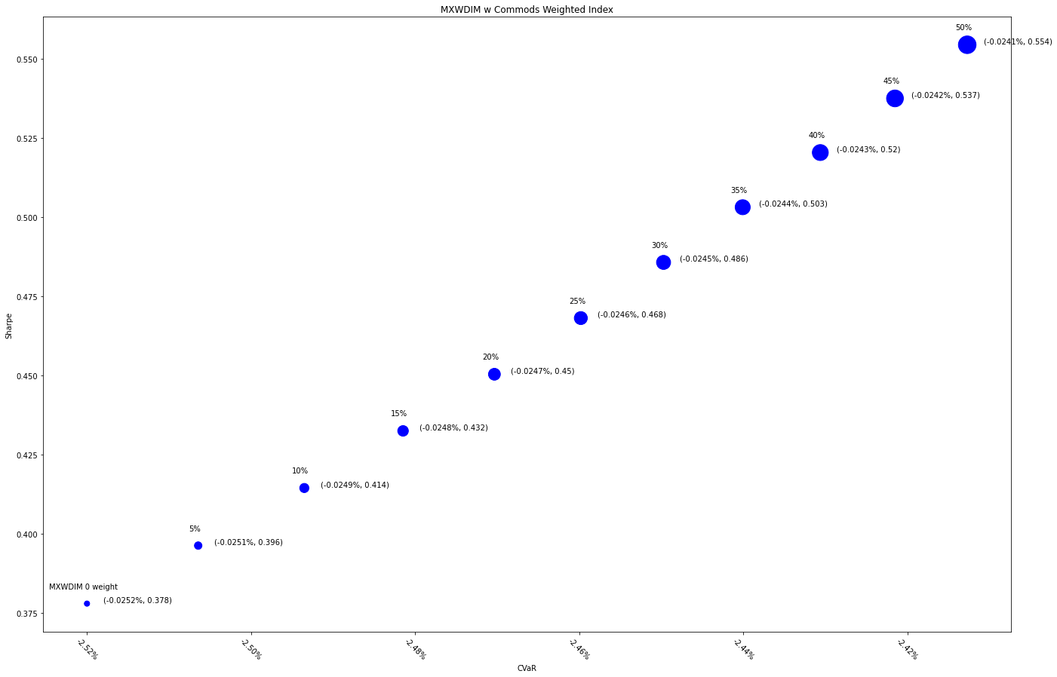
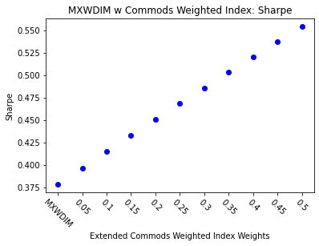
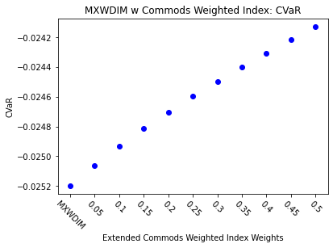
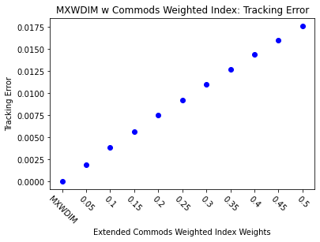
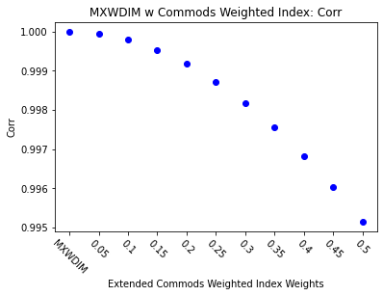
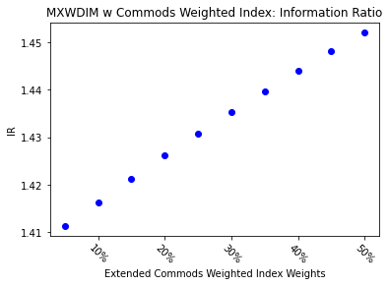
 | MXWDIM | 0.05 | 0.1 | 0.15 | 0.2 | 0.25 | 0.3 | 0.35 | 0.4 | 0.45 | 0.5
Ret | 6.33% | 6.60% | 6.87% | 7.14% | 7.40% | 7.66% | 7.91% | 8.16% | 8.41% | 8.65% | 8.89%
Vol | 16.75% | 16.67% | 16.58% | 16.50% | 16.43% | 16.36% | 16.29% | 16.22% | 16.16% | 16.10% | 16.04%
Sharpe | 0.37790393963 | 0.3962302724 | 0.4144162445 | 0.43245773788 | 0.45035096576 | 0.46809245424 | 0.48567902504 | 0.50310777938 | 0.52037608289 | 0.53748155141 | 0.5544220377
5%-ile | -1.55% | -1.54% | -1.53% | -1.53% | -1.51% | -1.49% | -1.47% | -1.46% | -1.45% | -1.44% | -1.43%
CVaR | -2.52% | -2.51% | -2.49% | -2.48% | -2.47% | -2.46% | -2.45% | -2.44% | -2.43% | -2.42% | -2.41%
Tracking Error | 0.00% | 0.19% | 0.38% | 0.57% | 0.75% | 0.93% | 1.10% | 1.27% | 1.44% | 1.60% | 1.76%
IR | 0 | 1.4112521363 | 1.416351314 | 1.4213025442 | 1.4261108389 | 1.4307809847 | 1.4353175553 | 1.4397249248 | 1.4440072778 | 1.4481686205 | 1.4522127906
Corr | 1 | 0.99994667583 | 0.99978893065 | 0.99953003121 | 0.99917314901 | 0.99872136469 | 0.99817767209 | 0.997544982 | 0.99682612551 | 0.99602385728 | 0.9951408584
Max DD | -34.68% | -34.65% | -34.61% | -34.58% | -34.55% | -34.51% | -34.48% | -34.45% | -34.42% | -34.38% | -34.35%
Rank | 50 | 100 | 150 | 200 | 250 | 300 | 350 | 400 | 450 | 500 | 550

NO MACQ
 | MXWDIM | 0.05 | 0.1 | 0.15 | 0.2 | 0.25 | 0.3 | 0.35 | 0.4 | 0.45 | 0.5
Ret | 6.33% | 6.76% | 7.18% | 7.60% | 8.00% | 8.39% | 8.78% | 9.16% | 9.53% | 9.89% | 10.25%
Vol | 16.75% | 16.60% | 16.45% | 16.32% | 16.19% | 16.07% | 15.96% | 15.85% | 15.75% | 15.66% | 15.57%
Sharpe | 0.37790393963 | 0.40741522282 | 0.43663186817 | 0.46553807312 | 0.49411976601 | 0.52236444977 | 0.55026106383 | 0.57779986151 | 0.60497230083 | 0.6317709467 | 0.65818938316
5%-ile | -1.55% | -1.53% | -1.51% | -1.48% | -1.45% | -1.44% | -1.43% | -1.41% | -1.40% | -1.39% | -1.37%
CVaR | -2.52% | -2.50% | -2.47% | -2.45% | -2.43% | -2.41% | -2.40% | -2.38% | -2.36% | -2.35% | -2.34%
Tracking Error | 0.00% | 0.31% | 0.60% | 0.89% | 1.17% | 1.44% | 1.70% | 1.96% | 2.20% | 2.44% | 2.68%
IR | 0 | 1.4013257896 | 1.4096057284 | 1.4175212605 | 1.4250915787 | 1.432334524 | 1.4392667079 | 1.4459036193 | 1.4522597222 | 1.4583485413 | 1.4641827398
Corr | 1 | 0.99987283649 | 0.9994993716 | 0.99889115274 | 0.99805912067 | 0.99701366359 | 0.9957646644 | 0.99432154248 | 0.99269329026 | 0.99088850567 | 0.98891542068
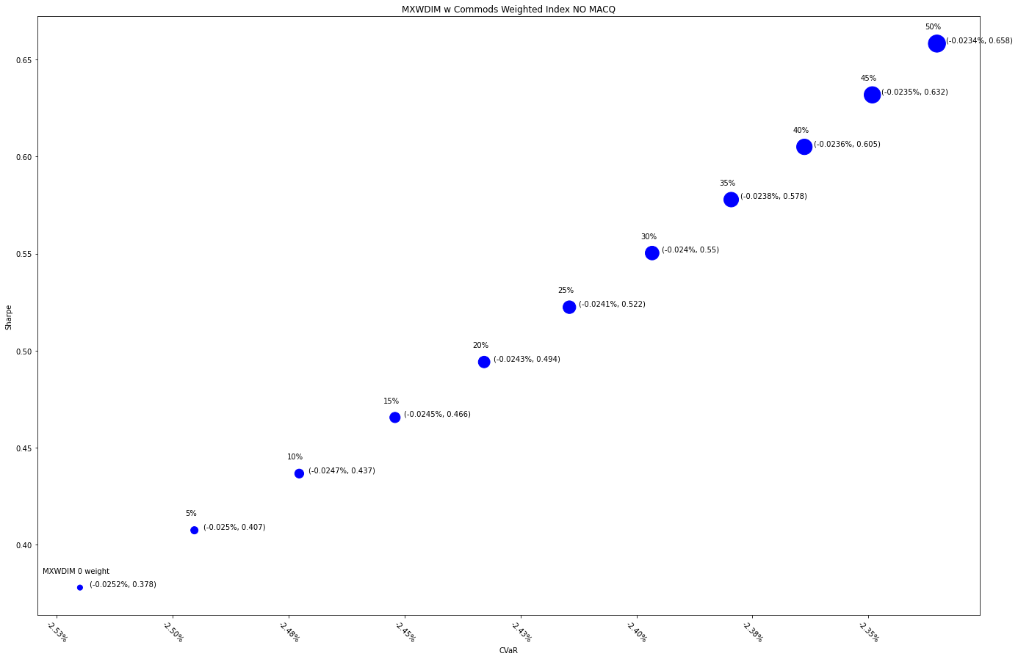
Max DD | -34.68% | -34.52% | -34.37% | -34.22% | -34.07% | -33.92% | -33.77% | -33.62% | -33.47% | -33.32% | -33.17%
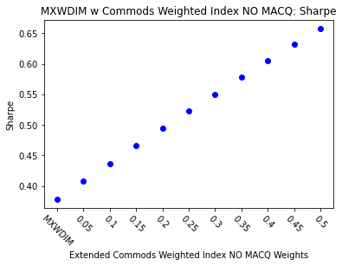
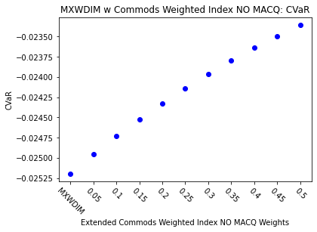
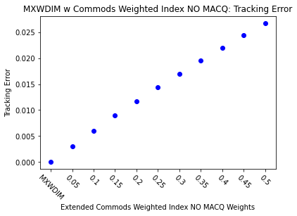
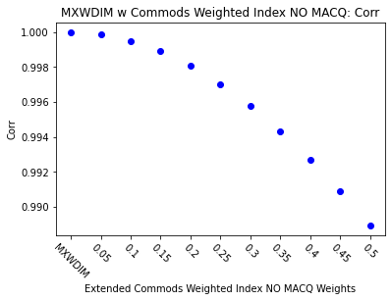
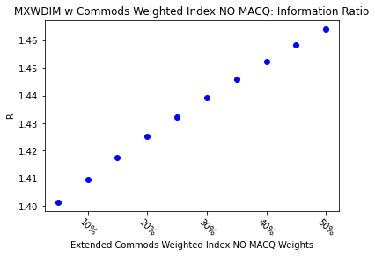
Rank | 50 | 100 | 150 | 200 | 250 | 300 | 350 | 400 | 450 | 500 | 550

